Feuil1
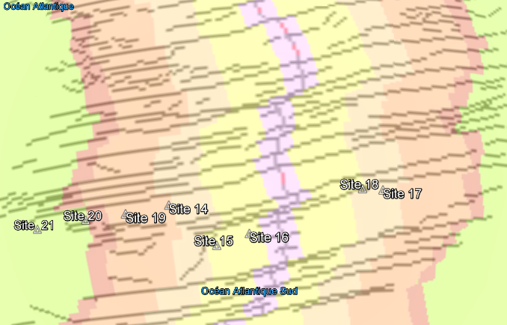
âge des sédiments (Ma) de part et d'autre de la dorsale
 | âge des sédiments (Ma)

âge des sédiments (Ma) en fonction de l'éloignement (en km et en valeur absolue)
0
0
0
0
0
0
0
0
 |  | distance / dorsale (km) | âge des sédiments (Ma)
0 | Site 14
0 | Site 15
0 | Site 16
0 | Site 17
0 | Site 18
0 | Site 19
0 | Site 20
0 | Site 21

 | Avec Google Earth et le fichier "Expansion_oceanique.kmz", localisez les sites de forages de sédiments et relevez les valeurs pour chaque site de l'âge des sédiments et de la distance par rapport à la dorsale (considérez qu'à l'ouest de la dorsale la distance est négative et qu'à l'est elle est positive puis rentrez ces valeurs dans les cases blanches ci-dessus. Calculez alors la vitesse de déplacement de la plaque.

 |  |  |  | Coefficient directeur | Ma/km | Vitesse en cm/an | cm/an
 |  |  |  | Inverse du coefficient | km/Ma

